상품제안서
25절 플렉서블 카드포켓 다이어리 | 상품코드: S23603

 |  |  |  |  |  |  | 02-713-8555 | www.synergygift.co.kr
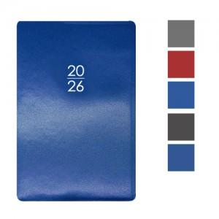

【상세/제작정보】

【인쇄/포장옵션】 | 불박, 금박, 은박 / 포장불가능

【공급단가】 | 수량 | 100~ | 300~ | 500~ | 1,000~ | 3,000~
*VAT별도 | 단가 | 7,060원 | 6,780원 | 6,550원 | 6,440원 | 6,320원

【상품 URL】 | https://www.synergygift.co.kr:443/src/goods_detail.php?gdno=23603

